电脑
办公设备名称 | 供应商报价（单位：台） | 数量 | 普票 合计（单位：元） | 供应商信息 | 备注
组装主机 i5-12400F 16G 512G W11 配独立显卡 | 含票2479 | 2 | 4958 | 单位名称：新疆秋景电子科技有限公司 税号：91650102MAD2T5DFXU 单位地址及电话：新疆乌鲁木齐市天山区中山路260号1栋12层1207 0991-2202949 开户行及账号: 兴业银行乌鲁木齐人民路支行512110100100049391
组装主机 i5-12400F 16G 512G W11 配独立显卡 | 含票2496 | 2 | 4992 | 名称：天山区红旗路融汇盛祥电子产品经销部 纳税人识别号： 92650102MA78U50637 地址，电话：新疆乌鲁木齐市天山区红旗路电脑城赛博夹层2FD7号 0991 2896096 开户行及账号：新疆天山农村商业银行股份有限公司大十字支行 802041112010111856580 开户行行号： 402881000365
联想 来酷主机 酷310 i5-13420H 16G 512G | 含票2689 | 2 | 5378 | 联想电脑京东自营旗舰店 | 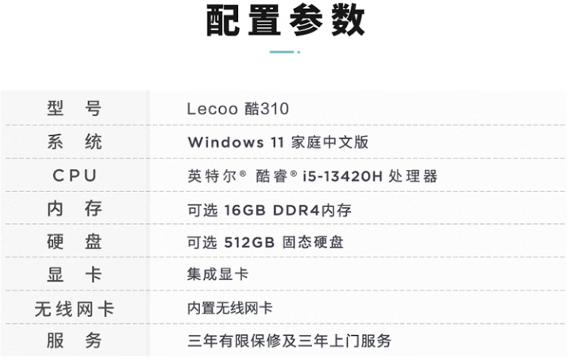
KVL24寸显示器 100HZ | 含票299 | 1 | 299 | KVL京东自营旗舰店
方正24寸显示器 100HZ | 含票360 | 1 | 360 | 单位名称：新疆秋景电子科技有限公司 税号：91650102MAD2T5DFXU 单位地址及电话：新疆乌鲁木齐市天山区中山路260号1栋12层1207 0991-2202949 开户行及账号: 兴业银行乌鲁木齐人民路支行512110100100049391

追踪云台会议摄像头
办公设备名称 | 数量 | 普票 合计（单位：元） | 参数 | 备注
海康威视DS-UVC-V108B | 1 | 1870 | 12 倍光学变焦能覆盖常规会议桌范围，双麦满足基础拾音，人脸聚焦 + 人形跟随可自动转向发言人，5 个预置点适配固定座位布局，性价比最高，适合日常远程会议。 | https://item.jd.com/10067194050547.html?spmTag=YTAyMTkuYjAwMjM1Ni5jMDAwMDQ2ODkuc2VhcmNoX2NvbmZpcm0lMkNhMDI0MC5iMDAyNDkzLmMwMDAwNDAyNy4zJTIzc2t1X2NhcmQ&pvid=a8489298d3254635b3ea1117c39868e1 | 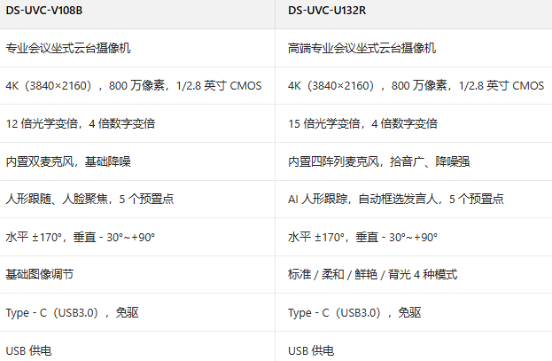
海康威视DS-UVC-U132R | 1 | 2650 | 15 倍光学变焦比 V108B 覆盖更远，四阵列麦克风拾音半径更大、降噪更强，AI 自动框选发言人的跟踪精度更高，能减少手动操作，适配嘈杂的大型会议或直播场景，综合性能均衡 | https://item.jd.com/10095076483114.html?spmTag=YTAyMTkuYjAwMjM1Ni5jMDAwMDQ2ODkuc2VhcmNoX2NvbmZpcm0lMkNhMDI0MC5iMDAyNDkzLmMwMDAwNDAyNy4yJTIzc2t1X2NhcmQ&pvid=a060d80579404cf391afe2e0cca38954

DS-UVC-V108B 与 DS-UVC-U132R 均是专业会议云台摄像机，4K 高清会议，800 万像素搭配光学变焦，能清晰呈现发言人特写，U132R 15 倍光学变焦比 V108B 的 12 倍更远，四阵列麦克风拾音与抗干扰能力更强，V108B 和 U132R 具备 AI 驱动的发言人跟踪，可自动锁定发言人并聚焦，减少手动操作，V108B 和 U132R 通过 USB3.0 直连电脑，免驱即插即用，兼容主流会议软件。

